Лист1
Вариационнный ряд
16.7 | 17.9 | 19 | 19.5 | 19.9 | 20 | 20.1 | 20.2 | 20.5 | 23 | 23.2 | 23.6 | 24 | 24.2 | 25 | 25 | 26.3 | 28 | 28.2 | 29.3 | 20.5 | 31.4 | 33.5 | 35.3

Частотный ряд
16.7 | 17.9 | 19 | 19.5 | 19.9 | 20 | 20.1 | 20.2 | 20.5 | 23 | 23.2 | 23.6 | 24 | 24.2 | 25 | 26.3 | 28 | 28.2 | 29.3 | 30.5 | 31.4 | 33.5 | 35.3 | Xi
1 | 1 | 1 | 1 | 1 | 1 | 1 | 1 | 1 | 1 | 1 | 1 | 1 | 1 | 2 | 1 | 1 | 1 | 1 | 1 | 1 | 1 | 1 | Ni
0.0417 | 0.0417 | 0.0417 | 0.0417 | 0.0417 | 0.0417 | 0.0417 | 0.0417 | 0.0417 | 0.0417 | 0.0417 | 0.0417 | 0.0417 | 0.0417 | 0.0833 | 0.0417 | 0.0417 | 0.0417 | 0.0417 | 0.0417 | 0.0417 | 0.0417 | 0.0417 | Wi

Xmin | 16.7
Xmax | 35.3
Размах | 18.6
k | 5.000
h | 3.720
Интервальный ряд
[16,7:20,42] | [20,42:24,14] | [24,14:27,86] | [27,86:31,58] | [31,58:35,3]
8 | 5 | 4 | 5 | 2
Дискретный вариационный ряд
18.56 | 22.28 | 26 | 29.72 | 33.44 | Xi
8 | 5 | 4 | 5 | 2 | Ni
0.333 | 0.208 | 0.167 | 0.208 | 0.083 | Wi
0.333 | 0.541 | 0.708 | 0.916 | 1.000 | Wn

Полигон
Гистограмма

Лист2
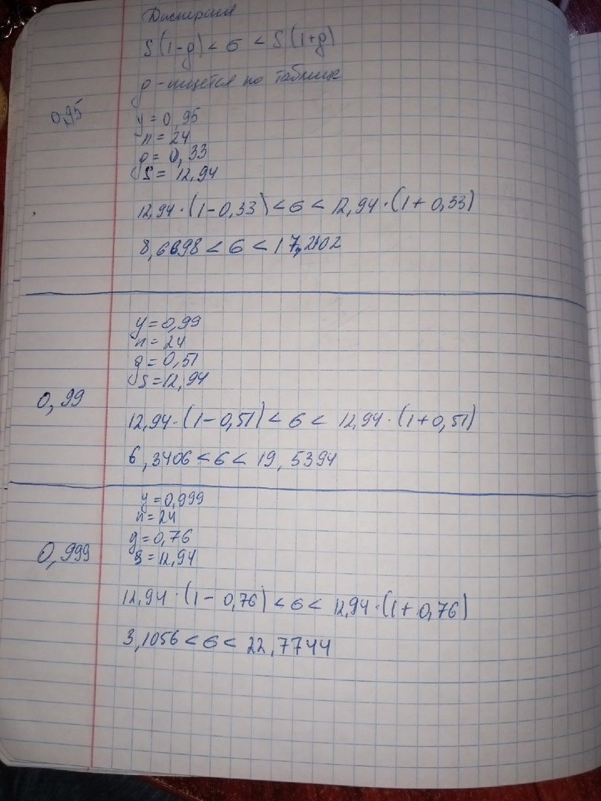
выборочное среднее(Mx) | 24.35
мода(Mo) | 25
медиана(Me) | 23.8
размах | 18.6
абсолютное отклонение(0) | 4.088
коэффициент вариации(V) | 16.789
Q(x) | 13.222
дисперсия(Dx) | 167.5
отклонение стандартное | 12.94
сумма xi | 584.3

 | Частотный ряд
 | 16.7 | 17.9 | 19 | 19.5 | 19.9 | 20 | 20.1 | 20.2 | 20.5 | 23 | 23.2 | 23.6 | 24 | 24.2 | 25 | 26.3 | 28 | 28.2 | 29.3 | 30.5 | 31.4 | 33.5 | 35.3 | Xi
 | 1 | 1 | 1 | 1 | 1 | 1 | 1 | 1 | 1 | 1 | 1 | 1 | 1 | 1 | 2 | 1 | 1 | 1 | 1 | 1 | 1 | 1 | 1 | Ni

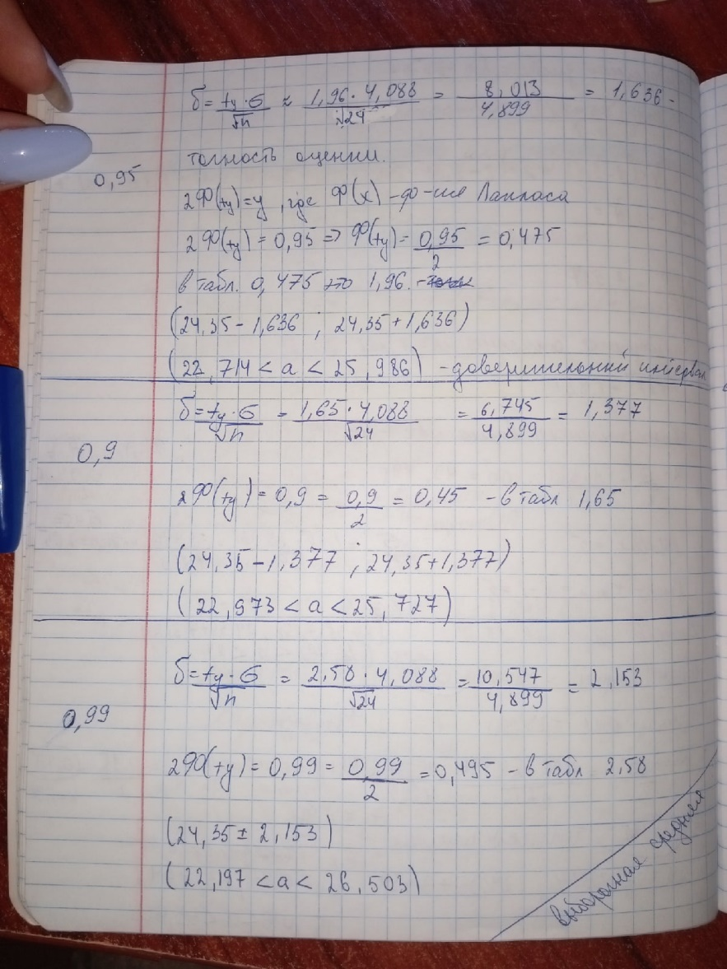
M(x)
точное | 0.9 | 0.95 | 0.99
 | (22,714<a<25,986) | (22,973<a<25,727) | (22,197<a<26,503)
 |  |  |  |  |  |  |  |  |  |  |  | 22.714 | 25.986 | 22.973 | 25.727 | 22.197 | 26.503
грубое | 24.35 |  |  |  |  |  |  |  |  |  |  |  |  |  | 24.35
 | 22.714
 | 25.986
 | 22.973
 | 25.727 | 24.35
 | 22.197
 | 26.503

